WV44W121
NOBLAND 봉제작업지시서 SEWING
UPDATED: |  | 11-Apr-23 | PSP'23, SVVW, WV44W121 CS
[ VIETNAM / INDONESIA ]

CONSTRUCTION
PLEASE MAKE 2 OPTIONS
-RS: WITH LINING (KNIT INTERLOCK LINING)/ VẢI TRƠN CÓ LÓT
-RP: WITHOUT LINING/ VẢI IN KHÔNG LÓT
Neckline with 1/4" binding extended w/ 1/4" ties to the front neckline w/ 1/4" SNT. Ties end tips clean finished
Cạnh cổ viền 1/4" kéo dài để tạo dây thắt 1/4" ở giữa cổ trước. Hai đầu dây thắt may sạch.
Shoulder with small 1/4" dart to tacked the cami strap/ Có một pen nhỏ 1/4" ở vai. Đính dây áo cami tại pen vai
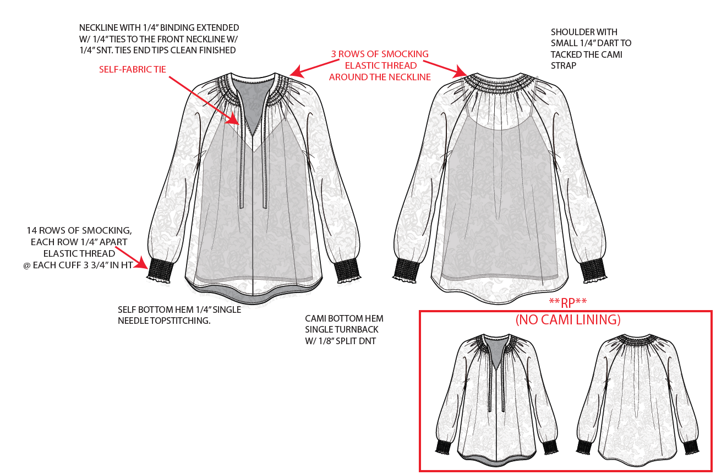

3 rrows of smocking elastic thread around the neckline/ 3 dòng smocking ở cổ
[

CAMI LINING
-KNIT INTERLOCK.
-HEM: 2N BOTTOM COVER STITCH.
LÓT ÁO CAMI
-LAI MAY VỚI 2KIM KANSAI
-ĐƯỜNG MAY CHO PHÉP CỦA VẢI CHÍNH VÀ LÓT HƯỚNG VÀO NHAU

14 rows of smocking, each row 1/4" apart elastic thread @each cuff 3 3/4" in HT/ Tay áo với 14 dòng smocking, mỗi dòng cách nhau 1/4", bản tay cao 3 3/4"

Self bottom hem 1/4" single needle topstitching/ Lai áo chính diễu 1/4"
Cami bottom hem single turnback w/ 18" split DNT/ Lai áo lót gấp 1 lần diễu 2kim kansai 1/8"

ĐƯỜNG SƯỜN NÁCH, SƯỜN THÂN MAY LỘN(KHÔNG VẮT SỔ)
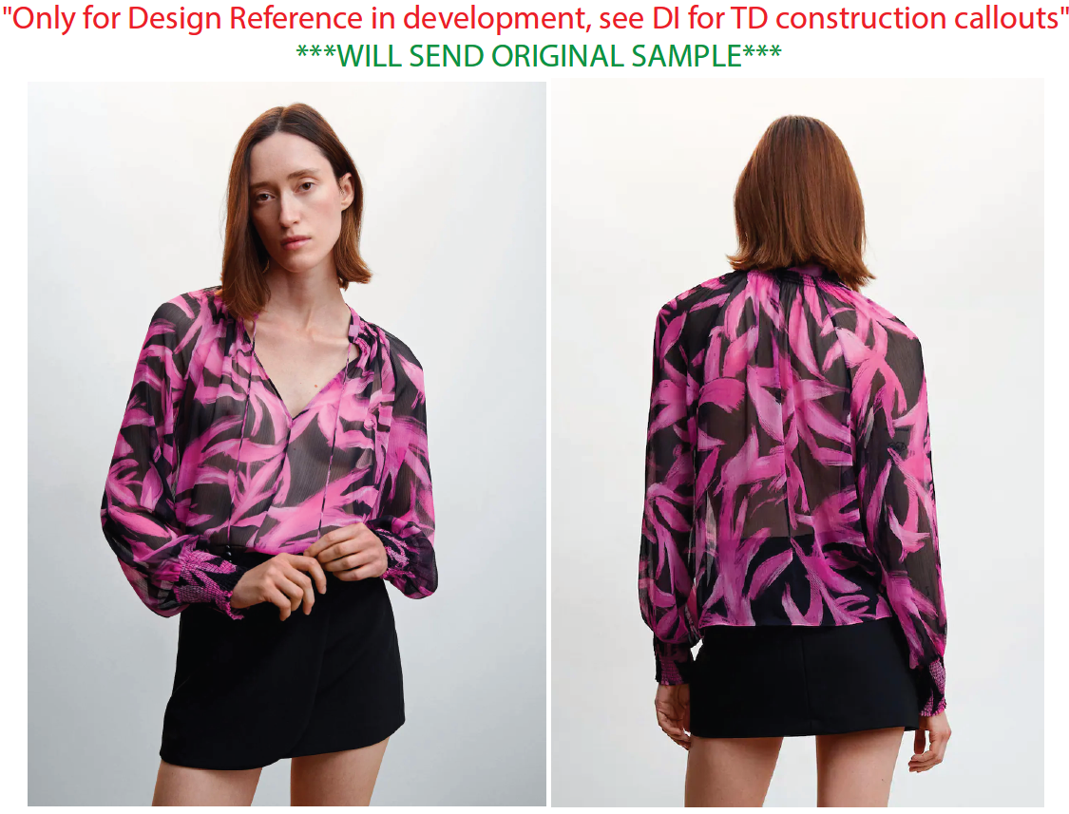

SPEC
***Be careful Extended, relaxed spec

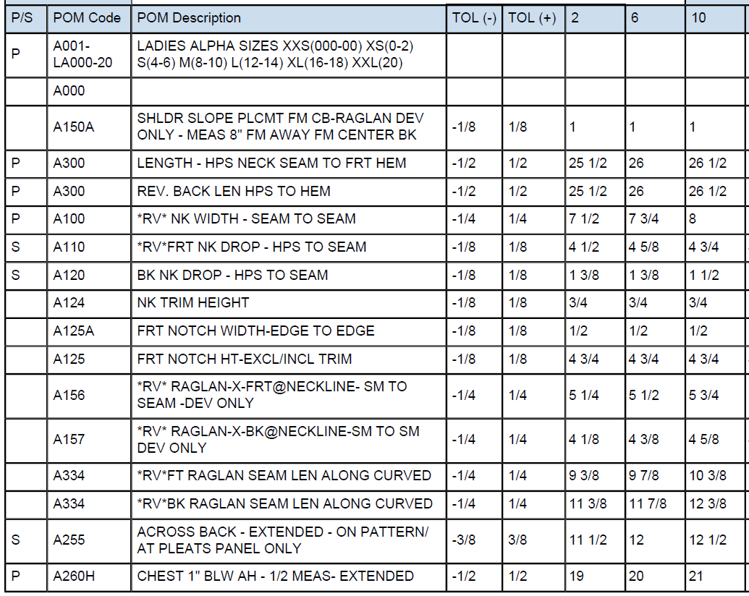

 | 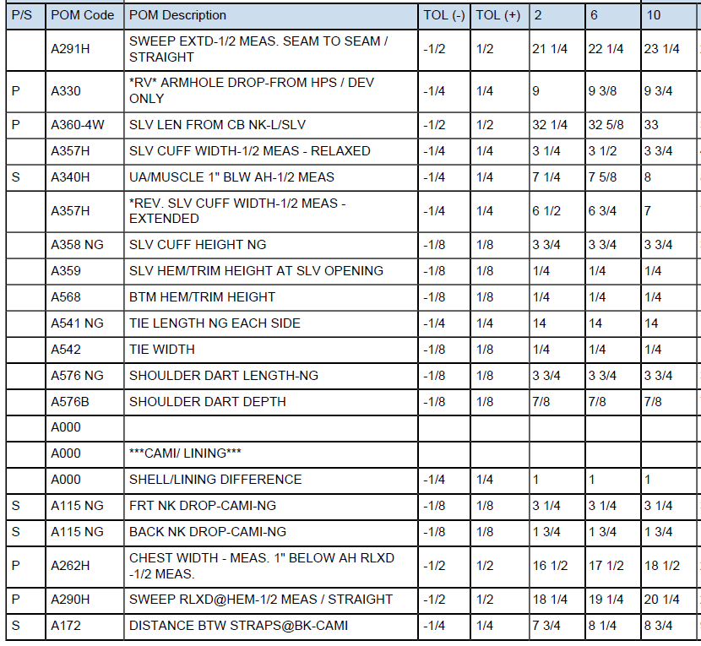

SPEC - W/O LINING

COVER
NOBLAND |  | DATE: | 2023-04-11
COVER SHEET
KOHL'S WOVEN - PSP'24 SVVW

STYLE# | WV44W121
DESCRIPTION | TOP
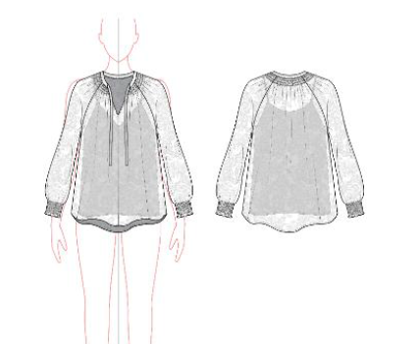

CREAT PATTERN
PATTERN | NBOV
ATTN | MR. OSCAR
FROM | JOLIE VI (Ext: 2786/0975721374)

